Email
說明 | 1. 專案開發人員填寫需申請帳號之 Email，由服務處支援科發出邀請 2. 收到註冊信件後，連線進入 https://cloud.ibm.com/login，註冊 IBM Cloud。 詳細申請步驟請參考文件 (上海商銀_IBM Cloud Satellite_DEV_AP OCP帳號申請流程) 3. Stage 及 Prod 環境之 Email 僅能使用上海商銀行內之郵件地址進行申請。

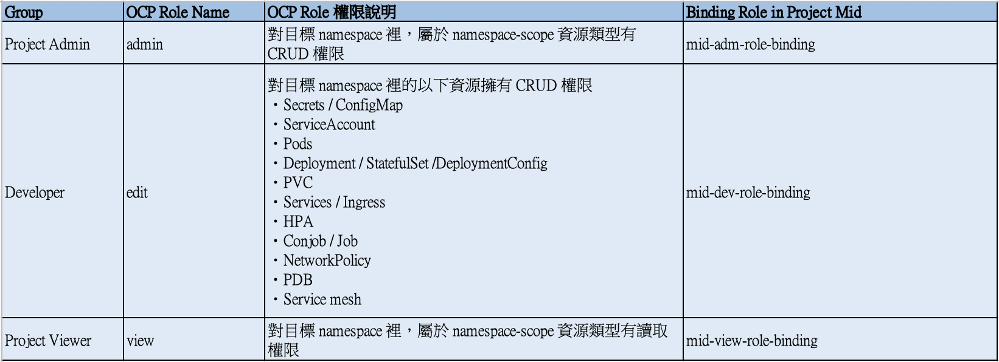
Name | Email | OCP Role Name | 申請動作 | 申請人員 | 申請日期 | 執行人員 | 生效日期
申請人名稱 | 申請人Email | Admin / Edit / View | 新增/刪除 | e.g. 嚴發儲 | e.g. 2024/11/11 | e.g. 芙霧楚 | e.g. 2024/11/11
尹庚任 (59404) | voyagerzark@scsb.com.tw | edit | 新增 | 鄭景文 | 2025-01-17 | 李家毓 | 2025-01-23
黃育盛 (61042) | yshuang@scsb.com.tw | edit | 新增 | 鄭景文 | 2025-01-17 | 李家毓 | 2025-01-23
林柏成 (66991) | michael166991@scsb.com.tw | view | 新增 | 鄭景文 | 2025-01-17 | 李家毓 | 2025-01-23
李嘉銘 (65978) | chip@scsb.com.tw | view | 新增 | 鄭景文 | 2025-01-17 | 李家毓 | 2025-01-23
鄭景文 (61361) | carycheng@scsb.com.tw | edit | 新增 | 鄭景文 | 2025-01-17 | 李家毓 | 2025-01-23
趙天恩 (60402) | natechao@scsb.com.tw | edit | 新增 | 鄭景文 | 2025-04-14 | 李家毓 | 2025-04-14
吳宗樺 (67164) | jhwu3@scsb.com.tw | edit | 新增 | 吳宗樺 | 2025-09-04
程昱翔 (69736) | chengben789@scsb.com.tw | edit | 新增 | 吳宗樺 | 2025-09-04

